Menú
 | PLAN ANTICORRUPCCION Y DE ATENCION AL CIUDADANO 2021
 | UNIVERSIDAD DE LA GUAJIRA


 |  | CONTENIDO

 | COMPONENTE |  | RESPONSABLE

 | COMPONENTE 1. ADMINISTRACION DE RIESGOS |  | PLANEACION
 | COMPONENTE 2. RACIONALIZACION DE TRAMITES |  | PLANEACION- ADMISIONES - ORI - VICERRECTORIA ADTIVA Y FINANCIERA
 | COMPONENTE 3. RENDICION DE CUENTAS |  | PLANEACION - COMUNICACIONES
 | COMPONENTE 4. ATENCION AL CIUDADANO |  | PLANEACION - SECRETARIA GENERAL - TALENTO HUMANO
 | COMPONENTE 5. TRANSPARENCIA |  | PLANEACION- SISTEMAS - COMUNICACIONES- SECRETARIA GENERAL
 | INICIATIVA ADICIONAL 1:INTEGRIDAD PUBLICA |  | TALENTO HUMANO



Fecha de elaboración: 22 de enero de 2021 |  |  |  | Oficina de Planeación

R. TRAMITES
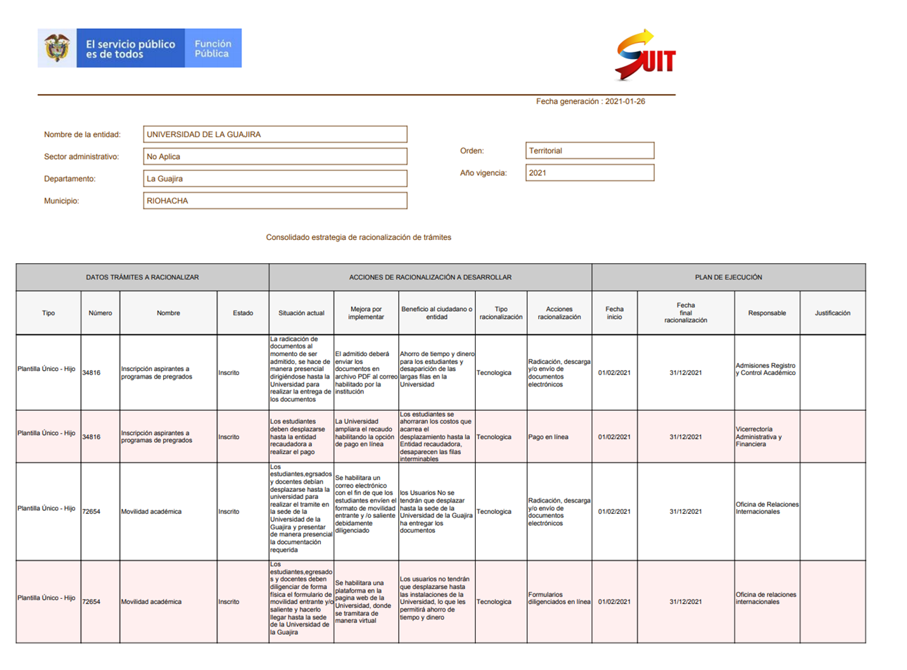
 | PLAN ANTICORRUPCION Y DE ATENCION AL CIUDADANO 2021

COMPONENTE 2: RACIONALIZACION DE TRAMITES |  |  |  |  |  |  |  |  |  |  |  |  | SEGUIMIENTO 1 |  |  |  |  |  |  |  |  | SEGUIMIENTO 2 |  |  |  |  |  |  |  |  | SEGUIMIENTO 3 |  |  |  |  |  |  |  |  | SEGUIMIENTO 4
UNIVERSIDAD DE LA GUAJIRA |  |  |  |  |  |  |  |  |  |  |  |  | Seguimiento 1. Lider del proceso: 18 enero al 31 marzo 2021 |  |  | Monitoreo 1. Oficina de Planeación: 1 Abril al 25 Abril 2021 |  |  |  | Seguimiento 1. Control interno: 26 abril al 30 abril 2021 |  | Seguimiento 2. Lider del proceso 1 abril a 30 junio 2021 |  |  | Monitoreo 2. Oficina de Planeación: 1 julio al 15 agosto 2021 |  |  |  | Seguimiento 2 Control interno: 16 agosto al 31 agosto 2021 |  | Seguimiento 3. Lider del proceso 1 julio a 30 septiembre 2021 |  |  | Monitoreo 3. Oficina de Planeación: 1 octubre al 15 octubre 2021 |  |  |  | Seguimiento 3. Control interno: 16 octubre al 31 octubre 2021 |  | Seguimiento 4. Lider del proceso 1 octubre al 10 diciembre 2021 |  |  | Monitoreo 4. Oficina de Planeación: 11 diciembre al 15 diciembre 2021 |  |  |  | Seguimiento 4. Control interno: 16 diciembre al 31 diciembre 2021
 | DATOS TRAMITES A RACIONALIZAR |  |  | ACCIONES DE RACIONALIZACION A DESARROLLAR |  |  |  |  | PLAN DE EJECUCION |  |  |  | Fecha del seguimiento 1 | Descripción | Porcentaje de Cumplimiento | Fecha del monitoreo 1 | ¿Se presento incumplimiento? (Colocar SI o NO) | Observación | Acciones a tomar | Fecha del seguimiento 1 | Descripción | Fecha del seguimiento 2 | Descripción | Porcentaje de Cumplimiento | Fecha del monitoreo 2 | ¿Se presento incumplimiento? (Colocar SI o NO) | Observación | Acciones a tomar | Fecha del seguimiento 2 | Descripción | Fecha del seguimiento 3 | Descripción | Porcentaje de Cumplimiento | Fecha del monitoreo 3 | ¿Se presento incumplimiento? (Colocar SI o NO) | Observación | Acciones a tomar | Fecha del seguimiento 3 | Descripción | Fecha del seguimiento 4 | Descripción | Porcentaje de Cumplimiento | Fecha del monitoreo 4 | ¿Se presento incumplimiento? (Colocar SI o NO) | Observación | Acciones a tomar | Fecha del seguimiento 4 | Descripción
Línea estratégica | Numero | Nombre | Estado | Situación Actual | Mejora por implementar | Beneficio al ciudadano o entidad | Tipo racionalización | Acciones racionalización | Fecha de inicio | Fecha de final de racionalización | Responsables | Justificacion
RACIONALIZACION DE TRAMITES | 34816 | Inscripcion aspirantes a programas de pregrados | Inscrito | La radicación de documentos al momento de ser admitido, se hace de manera presencial dirigirnedose hasta la universidad para realizar la entrega de los documentos | El admitido debera enviar los documentos en archivo PDF al correo habilitado por la institución | Ahorro de tiempo y dinero para los estudiantes y desaparacion de las largas filas en la Universidad | Tecnologica | Radicación, descarga y/o envio de documentos electronicos | 1 de febrero de 2021 | 31 de diciembre 2021 | Admisiones, Registro y control academico |  | 2021-03-24 | La mejora del trámite se encuentra implementada. La recepción de documentos de matrícula para el semestre 2021-1 se realizó de manera electrónica, se racionalizara en la plataforma SUIT | 60% | 2021-04-12 | No | Se evidencia la recepcion de la matricula a traves de medios electronicos | Racionalizar los tramites en el SUIT para que quede en el 100% |  |  | 2021-06-30 | La mejora del trámite se encuentra implementada. La recepción de documentos de matrícula para el semestre 2021-2 se realizó de manera electrónica, se racionalizará en la plataforma SUIT | 100% | 10 de agosto | No | Se verifico el tramite a traves del enlace siguiente se notifica que el tramite a sido racionacionalizado, el correo habilitado para la radicacion de documentos es controlacademico@uniguajira.edu.co https://www.gov.co/ficha-tramites-y-servicios/T34816 | ninguna |  |  | 30 de septiembre | La mejora del trámite se encuentra implementada. La recepción de documentos de matrícula para el semestre 2021-2 se realizó de manera electrónica, se racionalizará en la plataforma SUIT | 100% | 15 de octubre | No | Se verifico el tramite a traves del enlace siguiente se notifica que el tramite a sido racionacionalizado, el correo habilitado para la radicacion de documentos es controlacademico@uniguajira.edu.co https://www.gov.co/ficha-tramites-y-servicios/T34816 | ninguna |  |  | 10 de diciembre | La mejora del trámite se encuentra implementada. La recepción de documentos de matrícula para el semestre 2021-2 se realizó de manera electrónica, se racionalizará en la plataforma SUIT | 100% | 15 de diciembre | No | Se verifico el tramite a traves del enlace siguiente se notifica que el tramite a sido racionacionalizado, el correo habilitado para la radicacion de documentos es controlacademico@uniguajira.edu.co https://www.gov.co/ficha-tramites-y-servicios/T34816 | ninguna

 | 34816 | Inscripcion aspirantes a programas de pregrados | Inscrito | Los estudiantes deben desplazarse hasta la entidad recaudadora a realizar el pago | La Universidad ampliara el recaudo habilitando la opcion de pago en linea | Los estudiantes se ahorraran los costos que acarrea el desplazamiento hasta la entidad recaudadora, desaparecen las filas interminables | Tecnologica | Pago en linea | 1 de febrero de 2021 | 31 de diciembre 2021 | Vicerrectoria adtiva y financiera |  | 31 de marzo | La universidad de la Guajira ya implemento el pago en linea, se racionalizara en la plataforma SUIT | 60% | 2021-04-12 | No | se evidencia la mejora realizada al tramite de acuerdo al siguiente link https://www.uniguajira.edu.co/admisiones-inscripcinones | Racionalizar los tramites en el SUIT para que quede en el 100% |  |  | 2021-06-30 | El proceso de pago en línea se encuentra implementado y funcionando para todas las facturas generadas desde la plataforma académica. | 100% | 10 de agosto | NO | Se verifico que se haya realizado ante suit, la racionalizacion del pago en linea, se corrobora como se evidencia a traves del siguiente enlace https://www.gov.co/ficha-tramites-y-servicios/T34816 | ninguna |  |  | 30 de septiembre | El proceso de pago en línea se encuentra implementado y funcionando para todas las facturas generadas desde la plataforma académica. | 100% | 15 de octubre | NO | Se verifico que se haya realizado ante suit, la racionalizacion del pago en linea, se corrobora como se evidencia a traves del siguiente enlace https://www.gov.co/ficha-tramites-y-servicios/T34816 | ninguna |  |  | 10 de diciembre | El proceso de pago en línea se encuentra implementado y funcionando para todas las facturas generadas desde la plataforma académica. | 100% | 15 de diciembre | NO | Se verifico que se haya realizado ante suit, la racionalizacion del pago en linea, se corrobora como se evidencia a traves del siguiente enlace https://www.gov.co/ficha-tramites-y-servicios/T34816 | ninguna

 | 72654 | Movilidad academica | Inscrito | Los estudiantes, egresados y docentes debian desplazarse hasta la universidad para realizar el tramite en la sede de la Universidad de La Guajira y presentar de manera presencial la documentación requerida | Se habilitara un correo electronico con el fin de que los estudiantes envien el formato de movilidad entrante y/o saliente debidamente diligenciado | Los usuarios no se tendran que desplazar hasta la sede de la Universidad de La Guajira | Tecnologica | Radicación, descarga y/o envio de documentos electronicos | 1 de febrero de 2021 | 31 de diciembre 2021 | Oficina de Relaciones Internacionales |  | 31 de marzo | Las movilidades academicas por motivo de la pandemia los documentos deben ser enviados a la ORI a traves de correo electronico dispuesto por dicha dependencia se racionalizara en la plataforma SUIT | 60% | 2021-04-12 | No | se evidencia la mejora realizada al tramite de acuerdo utilizando el siguiente correo | Racionalizar los tramites en el SUIT para que quede en el 100% |  |  | 30 de junio | Las movilidades académicas se registran en la plataforma, luego se envía el documentos en PDF para el visto bueno a la ORI a través de correo electrónico dispuesto por dicha dependencia y se racionalizara en la plataforma SUIT | 100% | 10 de agosto | No | Se videncia a traves del formulario en GOV.co que fue habilitado un correo electronico con el fin de que los estudiantes envien el formato de movilidad entrante y/o saliente debidamente diligenciado como es ori@uniguajira.edu.co, se constata a traves del siguiente enlace https://www.gov.co/ficha-tramites-y-servicios/T72654 | ninguna |  |  | 30 de septiembre | Las movilidades académicas se registran en la plataforma, luego se envía el documentos en PDF para el visto bueno a la ORI a través de correo electrónico dispuesto por dicha dependencia y se racionalizara en la plataforma SUIT | 100% | 15 de octubre | No | Se videncia a traves del formulario en GOV.co que fue habilitado un correo electronico con el fin de que los estudiantes envien el formato de movilidad entrante y/o saliente debidamente diligenciado como es ori@uniguajira.edu.co, se constata a traves del siguiente enlace https://www.gov.co/ficha-tramites-y-servicios/T72654 | ninguna |  |  | 10 de diciembre | Las movilidades académicas se registran en la plataforma, luego se envía el documentos en PDF para el visto bueno a la ORI a través de correo electrónico dispuesto por dicha dependencia y se racionalizara en la plataforma SUIT | 100% | 15 de diciembre | No | Se videncia a traves del formulario en GOV.co que fue habilitado un correo electronico con el fin de que los estudiantes envien el formato de movilidad entrante y/o saliente debidamente diligenciado como es ori@uniguajira.edu.co, se constata a traves del siguiente enlace https://www.gov.co/ficha-tramites-y-servicios/T72654 | ninguna
 | 72654 | Movilidad academica | Inscrito | Los estudiantes, egresados y docentes deben diligenciar de forma fisica el formualrio de movilidad entrante y/o saliente y hacerlo llegar hasta la sede de la Universidad de La Guajira | Se habilitará una plataforma en la pagina web de la Universidad, donde se tramitara de manera virtual | Los usuarios no se tendran que desplazarse hastalas instalaciones, lo que les permitira ahorro de tiempo y dinero | Tecnologica | Formularios diligenciados en linea | 1 de febrero de 2021 | 31 de diciembre 2021 | Oficina de Relaciones Internacionales |  | 31 de marzo | La universidad ha dispuesto un plataforma donde se solicitan y validan las movilidades academica, el cual es en linea, se racionalizara en la plataforma SUIT | 60% | 2021-04-12 | No | se evidencia la mejora realizada al tramite de acuerdo al siguiente link http://gunig.uniguajira.edu.co/GUNIG/orinueva/mdlsolicitantes/solicitantes/buscar https://www.uniguajira.edu.co/guia-de-movilidad-academica | Racionalizar los tramites en el SUIT para que quede en el 100% |  |  | 31 de junio | La universidad ha dispuesto un plataforma donde se solicitan y evaluan las movilidades académicas, el cual es en línea, se racionalizara en la plataforma SUIT | 100% | 10 de agosto | NO | Se verifico en la plataforma de gov.co a traves de la revisoin del formulario descrito en la plataforma lo cual se evidencia que se habilitó una plataforma en la pagina web de la Universidad, donde se tramita la movilidad academica de manera virtual https://www.gov.co/ficha-tramites-y-servicios/T72654 | ninguna |  |  | 30 de septiembre | La universidad ha dispuesto un plataforma donde se solicitan y evaluan las movilidades académicas, el cual es en línea, se racionalizara en la plataforma SUIT | 100% | 15 de octubre | NO | Se verifico en la plataforma de gov.co a traves de la revisoin del formulario descrito en la plataforma lo cual se evidencia que se habilitó una plataforma en la pagina web de la Universidad, donde se tramita la movilidad academica de manera virtual https://www.gov.co/ficha-tramites-y-servicios/T72654 | ninguna |  |  | 10 de diciembre | La universidad ha dispuesto un plataforma donde se solicitan y evaluan las movilidades académicas, el cual es en línea, se racionalizara en la plataforma SUIT | 100% | 15 de diciembre | NO | Se verifico en la plataforma de gov.co a traves de la revisoin del formulario descrito en la plataforma lo cual se evidencia que se habilitó una plataforma en la pagina web de la Universidad, donde se tramita la movilidad academica de manera virtual https://www.gov.co/ficha-tramites-y-servicios/T72654 | ninguna

 |  |  |  |  |  |  |  |  |  |  |  |  |  | Total Primer seguimiento | 60% |  |  |  |  |  |  |  | Total Segundo seguimiento | 100% |  |  |  |  |  |  |  | Total Tercer seguimiento | 100% |  |  |  |  |  |  |  | Total Cuarto seguimiento | 100%

